关系图
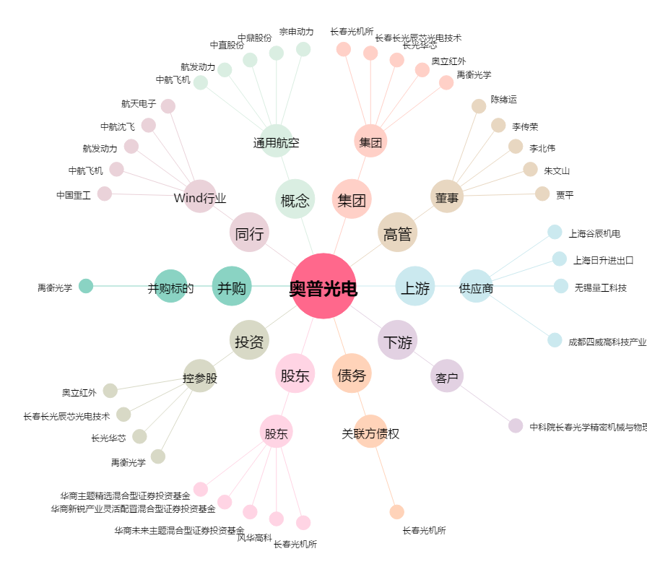
奥普光电[002338.SZ] - 关系概览图

